Sheet1
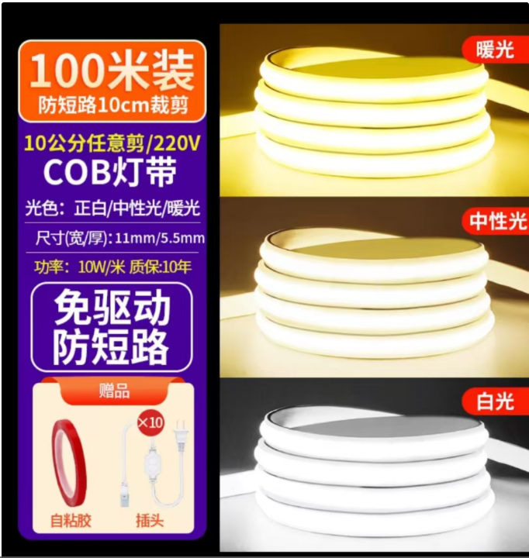
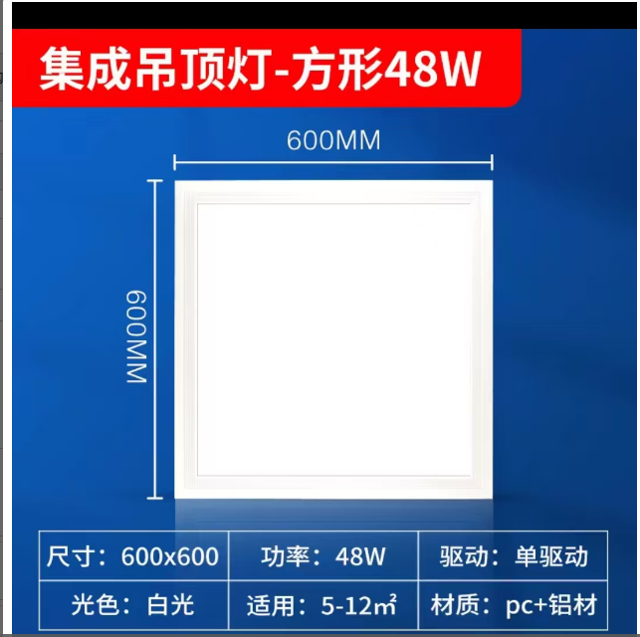
日常用品
序号 | 名称 | 参考规格 | 计量单位 | 数量 | 单价
1 | 工业用抽湿机 | 12L（详见附件） | 个 | 12
2 | 扣板灯600*600 | 48W | 个 | 300个内
3 | 灯带（白光） | LED灯带（100米/卷） | 卷 | 20卷内
注： 1.本项目报价含运输、税费、售后等全部费用 2.本项目非一次性订单，具体数量以当次下单数量为准 3.质保≥1年
参考图，具体以科室确认为准

